抽奖包原案
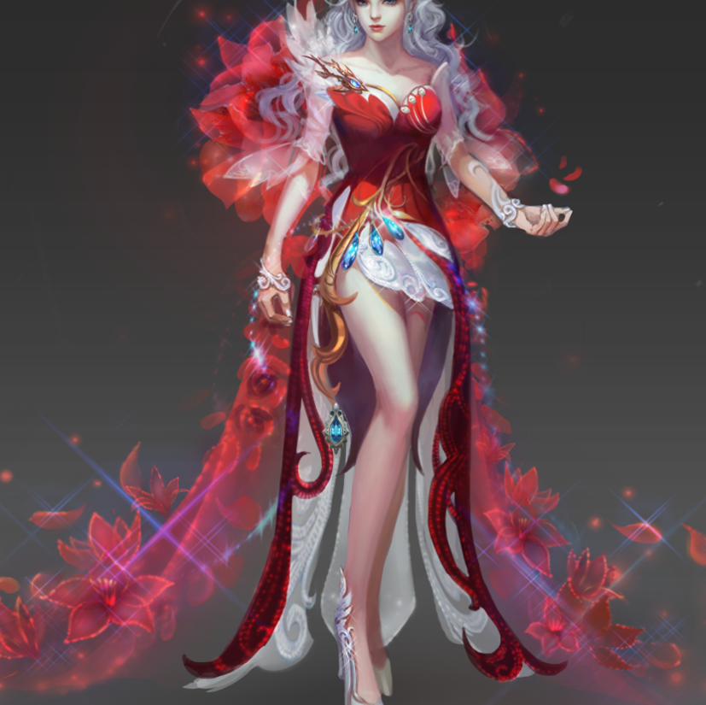
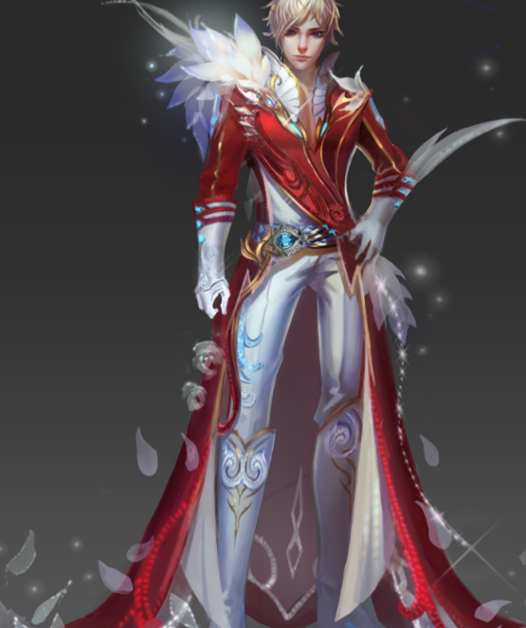
【魔域手游】新春贺岁抽奖包

活动时间 | 2.15~2.29
1、选择十连抽将获得十一份奖励，奖励分为基础奖励表和保底奖励表，先从保底奖励中随机出1件物品、然后从基础奖励中随机10个物品（10个物品允许重复）； 2、单次抽奖则直接从基础奖励中随机抽取一样物品； 3、卖点为：新春光效时装、直升道具、史诗宝石自选包、保底必出保底奖励中的四种宝石中任一；
保底奖励 | 礼包内容 | 属性 | ID | 魔域手游官方价 | 数量 | 概率 | 成本（魔石） | 成本总价 | · 烦请对抽奖包中的金币、绑魔卡、魔石卡安排包装；抽奖包需要双重包装； · 具体做法参照口袋版；
 | 精纯攻击力宝石 | 可交易 |  | 490 | 1 | 30.000% | 147.00 | 490.00
 | 精纯战斗力宝石 | 可交易 |  | 490 | 1 | 30.000% | 147.00
 | 精纯生命宝石 | 可交易 |  | 490 | 1 | 30.000% | 147.00
 | 精纯经验宝石 | 可交易 |  | 490 | 1 | 10.000% | 49.00

基础奖励 | 物品内容 | 属性 | ID | 魔域手游官方价 | 数量 | 概率 | 成本（魔石） | 成本总价 | 售价 | 折扣 | 播报
 | 史诗级攻击力宝石 | 可交易 |  | 61992 | 1 | 0.005% | 3.10 | 314.55 | 298 | 5.26% | 上幸运榜、跑马灯公告
 | 直升一级道具 | 可交易 |  | 7200 | 1 | 0.010% | 0.72 |  |  |  | 上幸运榜、跑马灯公告
 | 樱空蜜恋/樱空柔情（自选） | 可交易 |  | 5888 | 1 | 0.100% | 5.89 |  |  |  | 上幸运榜、跑马灯公告
 | 10000点魔石 | 可交易 |  | 10000 | 1 | 0.020% | 2.00 |  |  |  | 上幸运榜、跑马灯公告
 | 神圣月光宝盒 | 可交易 |  | 8700 | 1 | 0.030% | 2.61 |  |  |  | 上幸运榜、跑马灯公告
 | 月光宝盒增强版 | 可交易 |  | 8280 | 1 | 0.100% | 8.28 |  |  |  | 上幸运榜、跑马灯公告
 | 15星法宝自选包 | 可交易 |  | 8100 | 1 | 0.100% | 8.10 |  |  |  | 上幸运榜、跑马灯公告
 | 无暇攻击力宝石 | 可交易 |  | 6888 | 1 | 0.100% | 6.89 |  |  |  | 上幸运榜、跑马灯公告
 | 月光宝盒 | 可交易 |  | 2700 | 1 | 0.500% | 13.50 |  |  |  | 上幸运榜、跑马灯公告
 | 直升半级道具 | 可交易 |  | 3600 | 1 | 0.500% | 18.00 |  |  |  | 上幸运榜、跑马灯公告
 | 至纯宝石自选包 | 可交易 |  | 2450 | 1 | 0.600% | 14.70 |  |  |  | 上幸运榜、跑马灯公告
 | 1亿金币 | 可交易 |  | 1400 | 1 | 0.800% | 11.20 |  |  |  | 上幸运榜
 | 1000点绑定魔石卡 | 可交易 |  | 1000 | 1 | 2.500% | 25.00 |  |  |  | 上幸运榜、跑马灯公告
 | 精纯宝石自选包 | 可交易 |  | 490 | 1 | 5.000% | 24.50 |  |  |  | 上幸运榜
 | +4创世晶石 | 可交易 |  | 360 | 1 | 7.500% | 27.00 |  |  |  | 上幸运榜
 | 270点绑定魔石 | 可交易 |  | 270 | 1 | 18.500% | 49.95
 | 200W金币 | 可交易 |  | 28 | 1 | 18.500% | 5.18
 | 奇异兽精华*270 | 可交易 |  | 270 | 1 | 20.000% | 54.00
 | 135点绑定魔石卡 | 可交易 |  | 135 | 1 | 25.135% | 33.93
 |  |  |  |  |  |  | 100.00%
 | 修改说明：绿衣服换成了应景红色衣服
 | 原口魔花魁装，当前口袋版商城售价较高原因为凸显稀缺性，实际价值没那么高

